Calculo de los LLM
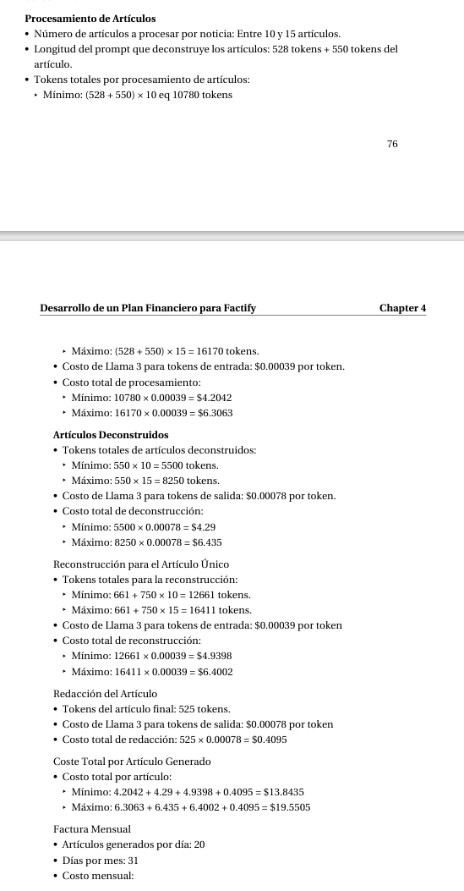
Category | Detail | Value
Procesamiento de Artículos | Número de artículos a procesar por noticia | Entre 10 y 15 artículos
Procesamiento de Artículos | Longitud del prompt que deconstruye los artículos | 528 tokens + 550 tokens del artículo
Procesamiento de Artículos | Tokens totales por procesamiento de artículos (Mínimo) | 10780 tokens
Procesamiento de Artículos | Tokens totales por procesamiento de artículos (Máximo) | 16170 tokens
Procesamiento de Artículos | Costo de Llama 3 para tokens de entrada | $0.00039 por token
Procesamiento de Artículos | Costo total de procesamiento (Mínimo) | $4.2042
Procesamiento de Artículos | Costo total de procesamiento (Máximo) | $6.3063
Artículos Deconstruidos | Tokens totales de artículos deconstruidos (Mínimo) | 5500 tokens
Artículos Deconstruidos | Tokens totales de artículos deconstruidos (Máximo) | 8250 tokens
Artículos Deconstruidos | Costo de Llama 3 para tokens de salida | $0.00078 por token
Artículos Deconstruidos | Costo total de deconstrucción (Mínimo) | $4.29
Artículos Deconstruidos | Costo total de deconstrucción (Máximo) | $6.435
Reconstrucción para el Artículo Único | Tokens totales para la reconstrucción (Mínimo) | 12661 tokens
Reconstrucción para el Artículo Único | Tokens totales para la reconstrucción (Máximo) | 16411 tokens
Reconstrucción para el Artículo Único | Costo de Llama 3 para tokens de entrada | $0.00039 por token
Reconstrucción para el Artículo Único | Costo total de reconstrucción (Mínimo) | $4.9398
Reconstrucción para el Artículo Único | Costo total de reconstrucción (Máximo) | $6.4002
Redacción del Artículo | Tokens del artículo final | 525 tokens
Redacción del Artículo | Costo de Llama 3 para tokens de salida | $0.00078 por token
Redacción del Artículo | Costo total de redacción | $0.4095
Coste Total por Artículo Generado | Costo total por artículo (Mínimo) | $13.8435
Coste Total por Artículo Generado | Costo total por artículo (Máximo) | $19.5505
Factura Mensual | Artículos generados por día | 20
Factura Mensual | Días por mes | 31
Factura Mensual | Costo mensual (Mínimo) | $8,593.34
Factura Mensual | Costo mensual (Máximo) | $12,125.31

